1-1
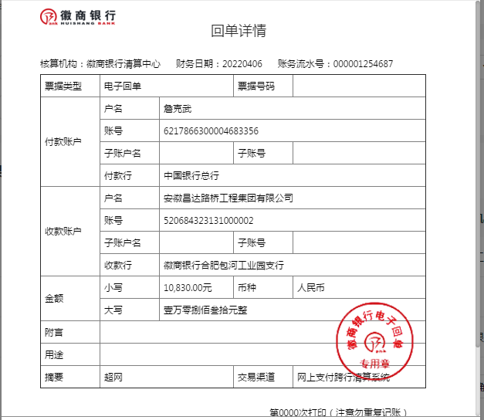
工程款支付证书
工程名称 |  | S260新合蚌路改建工程新站区段路灯照明土建部分 |  |  |  |  | 建设单位 |  |  |  |  |  |  | ERP编号 |  | 15075 | 档案编号
合同金额 |  | 848,761.34 |  |  | 中标时间 | 2022-03-23 | 已提供工程资料 |  |  |  |  |  |  | 保存地址 |  | 合肥 | 责任单位 |  | 东部大区
决算金额 |  |  |  |  | 决算时间 |  | 项目部印章 |  | 无 |  |  |  |  | 施工人 |  | 詹克武 | 区域责任人 | 施迎东 | 省办负责人 | 施迎东
序号 | 经营填写 |  |  |  |  | 工程填写 | 经营填写 |  |  | 财务填写 |  | 经营、工程、质安填写 |  | 区域负责人 |  | 申请部门填写财务核对 |  |  | 本次支付 金额 | 剩余款项
 | 到款情况 |  |  |  |  |  | 暂列金 |  |  | 代缴税金 |  | 其他扣款 |  | 预留款 |  | 成本票
 | 日期 | 工程款金额 | 周转金金额 | 到款银行 | 到款账户 | 完成进度 | 比例 | 金额 | 备注 | 金额 | 备注 | 金额 | 备注 | 金额 | 备注 | 供货单位 | 合同额 | 成本票额
1 | 2022-04-06 |  | 10830.00 | 徽行 | 5206 8432 3131 0000 02 |  |  |  |  |  |  |  | 转账费下次扣 |  |  | 安徽诚信项目管理有限公司-中标服务费 开户行：光大银行合肥阜南路支行 账号：7670 0188 0000 6919 2 |  |  | 10,830.00

合计 |  | 0 | 10830.00 |  |  |  | - | 0.00 |  | 0.00 |  | 0.00 | - | 0.00 | - | - |  |  | 10,830.00 | 0.00
本次结算、支付明细 |  | 应支付金额 |  |  | 10830.00 |  | 本次支付金额 |  |  |  |  |  | 小写 | 10,830.00
 |  | 已支付金额 |  |  | 0.00 |  |  |  |  |  |  |  | 大写 | RMB10830

1-2
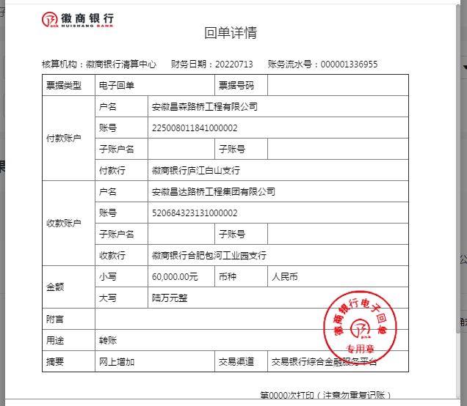
工程款支付证书
工程名称 |  | S260新合蚌路改建工程新站区段路灯照明土建部分 |  |  |  |  | 建设单位 |  |  |  |  |  |  | ERP编号 |  | 15075 | 档案编号
合同金额 |  | 848,761.34 |  |  | 中标时间 | 2022-03-23 | 已提供工程资料 |  | 施工合同 |  |  |  |  | 保存地址 |  | 合肥 | 责任单位 |  | 东部大区
决算金额 |  |  |  |  | 决算时间 |  | 项目部印章 |  | 无 |  |  |  |  | 施工人 |  | 詹克武 | 区域责任人 | 施迎东 | 省办负责人 | 施迎东
序号 | 经营填写 |  |  |  |  | 工程填写 | 经营填写 |  |  | 财务填写 |  | 经营、工程、质安填写 |  | 区域负责人 |  | 申请部门填写财务核对 |  |  | 本次支付 金额 | 剩余款项
 | 到款情况 |  |  |  |  |  | 暂列金 |  |  | 代缴税金 |  | 其他扣款 |  | 预留款 |  | 成本票
 | 日期 | 工程款金额 | 周转金金额 | 到款银行 | 到款账户 | 完成进度 | 比例 | 金额 | 备注 | 金额 | 备注 | 金额 | 备注 | 金额 | 备注 | 供货单位 | 合同额 | 成本票额
1 | 2022-04-06 |  | 10830.00 | 徽行 | 5206 8432 3131 0000 02 |  |  |  |  |  |  |  | 转账费下次扣 |  |  | 安徽诚信项目管理有限公司-中标服务费 开户行：光大银行合肥阜南路支行 账号：7670 0188 0000 6919 2 |  |  | 10,830.00
2 | 2022-07-13 |  | 60000.00 | 徽行 | 5206 8432 3131 0000 02 |  |  |  |  |  |  |  | 转账费下次扣 |  |  | 安徽永健机械配件有限公司-预埋件 开户行：徽商银行合肥裕溪路支行 账号：1080 5010 2100 0008 387 | 120,800.00 |  | 60,000.00

合计 |  | 0 | 70830.00 |  |  |  | - | 0.00 |  | 0.00 |  | 0.00 | - | 0.00 | - | - |  |  | 70,830.00 | 0.00
本次结算、支付明细 |  | 应支付金额 |  |  | 60000.00 |  | 本次支付金额 |  |  |  |  |  | 小写 | 60,000.00
 |  | 已支付金额 |  |  | 0.00 |  |  |  |  |  |  |  | 大写 | RMB60000

1-3
工程款支付证书
工程名称 |  | S260新合蚌路改建工程新站区段路灯照明土建部分 |  |  |  |  | 建设单位 |  |  |  |  |  |  | ERP编号 |  | 15075 | 档案编号
合同金额 |  | 848,761.34 |  |  | 中标时间 | 2022-03-23 | 已提供工程资料 |  | 施工合同、投资协议 |  |  |  |  | 保存地址 |  | 合肥 | 责任单位 |  | 东部大区
决算金额 |  |  |  |  | 决算时间 |  | 项目部印章 |  | 无 |  |  |  |  | 施工人 |  | 詹克武 | 区域责任人 | 施迎东 | 省办负责人 | 施迎东
序号 | 经营填写 |  |  |  |  | 工程填写 | 经营填写 |  |  | 财务填写 |  | 经营、工程、质安填写 |  | 区域负责人 |  | 申请部门填写财务核对 |  |  | 本次支付 金额 | 剩余款项
 | 到款情况 |  |  |  |  |  | 暂列金 |  |  | 代缴税金 |  | 其他扣款 |  | 预留款 |  | 成本票
 | 日期 | 工程款金额 | 周转金金额 | 到款银行 | 到款账户 | 完成进度 | 比例 | 金额 | 备注 | 金额 | 备注 | 金额 | 备注 | 金额 | 备注 | 供货单位 | 合同额 | 成本票额
1 | 2022-04-06 |  | 10830.00 | 徽行 | 5206 8432 3131 0000 02 |  |  |  |  |  |  |  | 转账费下次扣 |  |  | 安徽诚信项目管理有限公司-中标服务费 开户行：光大银行合肥阜南路支行 账号：7670 0188 0000 6919 2 |  |  | 10,830.00
2 | 2022-07-13 |  | 60000.00 | 徽行 | 5206 8432 3131 0000 02 |  |  |  |  |  |  |  | 转账费下次扣 |  |  | 安徽永健机械配件有限公司-预埋件 开户行：徽商银行合肥裕溪路支行 账号：1080 5010 2100 0008 387 | 120,800.00 |  | 60,000.00
3 | 2022-08-15 |  | 216800.00 | 徽行 | 5206 8432 3131 0000 02 |  |  |  |  |  |  |  | 转账费下次扣 |  |  | 安徽疃鑫新型建材有限公司-商品砼 开户行：合肥科技农村商业银行滨湖支行 账号：2001 0220 3848 6660 0000 012 | 216,800.00 |  | 216,800.00

合计 |  | 0 | 287630.00 |  |  |  | - | 0.00 |  | 0.00 |  | 0.00 | - | 0.00 | - | - |  |  | 287,630.00 | 0.00
本次结算、支付明细 |  | 应支付金额 |  |  | 216800.00 |  | 本次支付金额 |  |  |  |  |  | 小写 | 216,800.00
 |  | 已支付金额 |  |  | 0.00 |  |  |  |  |  |  |  | 大写 | RMB216800
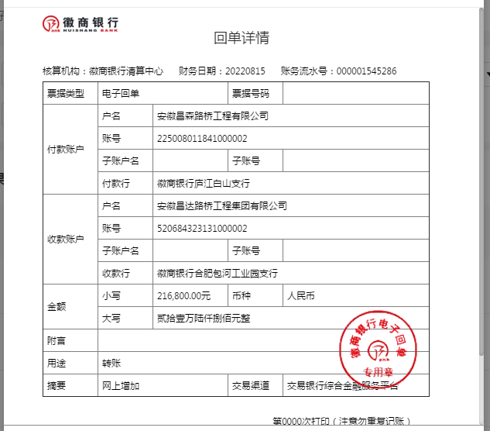

 |  |  |  |  |  |  |  |  |  |  | 16975.2268

1-5
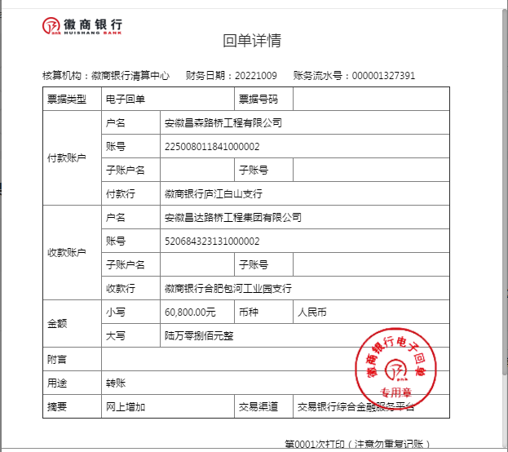
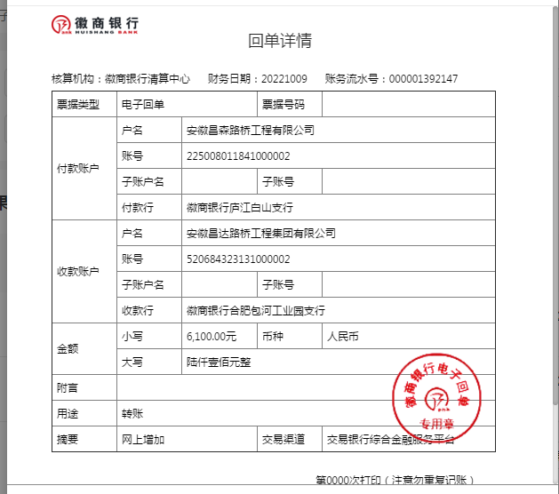
工程款支付证书
工程名称 |  | S260新合蚌路改建工程新站区段路灯照明土建部分 |  |  |  |  | 建设单位 |  |  |  |  |  |  | ERP编号 |  | 15075 | 档案编号
合同金额 |  | 848,761.34 |  |  | 中标时间 | 2022-03-23 | 已提供工程资料 |  | 施工合同、投资协议 |  |  |  |  | 保存地址 |  | 合肥 | 责任单位 |  | 东部大区
决算金额 |  |  |  |  | 决算时间 |  | 项目部印章 |  | 无 |  |  |  |  | 施工人 |  | 詹克武 | 区域责任人 | 施迎东 | 省办负责人 | 施迎东
序号 | 经营填写 |  |  |  |  | 工程填写 | 经营填写 |  |  | 财务填写 |  | 经营、工程、质安填写 |  | 区域负责人 |  | 申请部门填写财务核对 |  |  | 本次支付 金额 | 剩余款项
 | 到款情况 |  |  |  |  |  | 暂列金 |  |  | 代缴税金 |  | 其他扣款 |  | 预留款 |  | 成本票
 | 日期 | 工程款金额 | 周转金金额 | 到款银行 | 到款账户 | 完成进度 | 比例 | 金额 | 备注 | 金额 | 备注 | 金额 | 备注 | 金额 | 备注 | 供货单位 | 合同额 | 成本票额
1 | 2022-04-06 |  | 10830.00 | 徽行 | 5206 8432 3131 0000 02 |  |  |  |  |  |  |  | 转账费下次扣 |  |  | 安徽诚信项目管理有限公司-中标服务费 开户行：光大银行合肥阜南路支行 账号：7670 0188 0000 6919 2 |  |  | 10,830.00
2 | 2022-07-13 |  | 60000.00 | 徽行 | 5206 8432 3131 0000 02 |  |  |  |  |  |  |  | 转账费下次扣 |  |  | 安徽永健机械配件有限公司-预埋件 开户行：徽商银行合肥裕溪路支行 账号：1080 5010 2100 0008 387 | 120,800.00 |  | 60,000.00
3 | 2022-08-15 |  | 216800.00 | 徽行 | 5206 8432 3131 0000 02 |  |  |  |  |  |  |  | 转账费下次扣 |  |  | 安徽疃鑫新型建材有限公司-商品砼 开户行：合肥科技农村商业银行滨湖支行 账号：2001 0220 3848 6660 0000 012 | 216,800.00 |  | 216,800.00
4 | 2022-09-05 |  | 100000.00 | 徽行 | 5206 8432 3131 0000 02 |  |  |  |  |  |  |  | 转账费下次扣 |  |  | 安徽疃鑫新型建材有限公司-商品砼 开户行：合肥科技农村商业银行滨湖支行 账号：2001 0220 3848 6660 0000 012 |  |  | 100,000.00
5 | 2022-10-09 |  | 66900.00 | 徽行 | 5206 8432 3131 0000 02 |  |  |  |  |  |  |  | 转账费下次扣 |  |  | 安徽永健机械配件有限公司-预埋件 开户行：徽商银行合肥裕溪路支行 账号：1080 5010 2100 0008 387 | 120,800.00 |  | 66,900.00

合计 |  | 0 | 454530.00 |  |  |  | - | 0.00 |  | 0.00 |  | 0.00 | - | 0.00 | - | - |  |  | 454,530.00 | 0.00
本次结算、支付明细 |  | 应支付金额 |  |  | 66900.00 |  | 本次支付金额 |  |  |  |  |  | 小写 | 66,900.00
 |  | 已支付金额 |  |  | 0.00 |  |  |  |  |  |  |  | 大写 | RMB66900

2-1
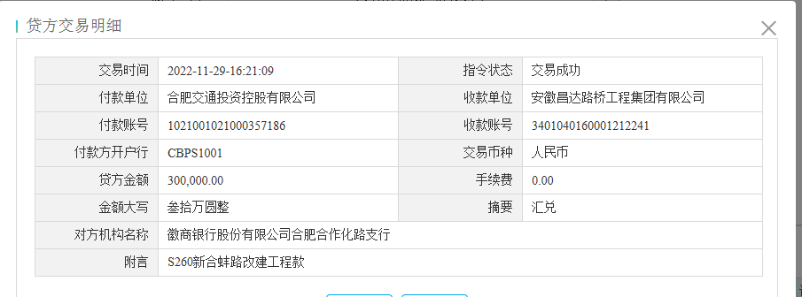
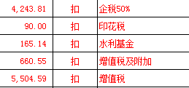
工程款支付证书
工程名称 |  | S260新合蚌路改建工程新站区段路灯照明土建部分 |  |  |  |  | 建设单位 |  |  |  |  |  |  | ERP编号 |  | 15075 | 档案编号
合同金额 |  | 848,761.34 |  |  | 中标时间 | 2022-03-23 | 已提供工程资料 |  | 施工合同、投资协议 |  |  |  |  | 保存地址 |  | 合肥 | 责任单位 |  | 东部大区
决算金额 |  |  |  |  | 决算时间 |  | 项目部印章 |  | 无 |  |  |  |  | 施工人 |  | 詹克武 | 区域责任人 | 施迎东 | 省办负责人 | 施迎东
序号 | 经营填写 |  |  |  |  | 工程填写 | 经营填写 |  |  | 财务填写 |  | 经营、工程、质安填写 |  | 区域负责人 |  | 申请部门填写财务核对 |  |  | 本次支付 金额 | 剩余款项
 | 到款情况 |  |  |  |  |  | 暂列金 |  |  | 代缴税金 |  | 其他扣款 |  | 预留款 |  | 成本票
 | 日期 | 工程款金额 | 周转金金额 | 到款银行 | 到款账户 | 完成进度 | 比例 | 金额 | 备注 | 金额 | 备注 | 金额 | 备注 | 金额 | 备注 | 供货单位 | 合同额 | 成本票额
1 | 2022-04-06 |  | 10830.00 | 徽行 | 5206 8432 3131 0000 02 |  |  |  |  |  |  |  | 转账费下次扣 |  |  | 安徽诚信项目管理有限公司-中标服务费 开户行：光大银行合肥阜南路支行 账号：7670 0188 0000 6919 2 |  |  | 10,830.00
2 | 2022-07-13 |  | 60000.00 | 徽行 | 5206 8432 3131 0000 02 |  |  |  |  |  |  |  | 转账费下次扣 |  |  | 安徽永健机械配件有限公司-预埋件 开户行：徽商银行合肥裕溪路支行 账号：1080 5010 2100 0008 387 | 120,800.00 |  | 60,000.00
3 | 2022-08-15 |  | 216800.00 | 徽行 | 5206 8432 3131 0000 02 |  |  |  |  |  |  |  | 转账费下次扣 |  |  | 安徽疃鑫新型建材有限公司-商品砼 开户行：合肥科技农村商业银行滨湖支行 账号：2001 0220 3848 6660 0000 012 | 216,800.00 |  | 216,800.00
4 | 2022-09-05 |  | 100000.00 | 徽行 | 5206 8432 3131 0000 02 |  |  |  |  |  |  |  | 转账费下次扣 |  |  | 安徽疃鑫新型建材有限公司-商品砼 开户行：合肥科技农村商业银行滨湖支行 账号：2001 0220 3848 6660 0000 012 | 100,000.00 |  | 100,000.00
5 | 2022-10-09 |  | 66900.00 | 徽行 | 5206 8432 3131 0000 02 |  |  |  |  |  |  |  | 转账费下次扣 |  |  | 安徽永健机械配件有限公司-预埋件 开户行：徽商银行合肥裕溪路支行 账号：1080 5010 2100 0008 387 | 120,800.00 |  | 66,900.00
6 | 2022-10-17 |  | 13007.00 | 徽行 | 5206 8432 3131 0000 02 |  |  |  |  |  |  |  | 转账费下次扣 |  |  | 安徽疃鑫新型建材有限公司-商品砼 开户行：合肥科技农村商业银行滨湖支行 账号：2001 0220 3848 6660 0000 012 | 216,800.00 |  | 13,007.00
7 | 2022-11-29 | 300,000.00 |  | 专户 | 3401 0401 6000 1212 241 |  | 2.0% | 8,487.61 |  | 10664.09 |  | 500.00 | 转账费
 |  |  | -300,000.00 | 昌森 |  |  |  | -8,487.61 |  | -10664.09 |  | -500.00

合计 |  | 300000 | 167537.00 |  |  |  | - | 0.00 |  | 0.00 |  | 0.00 | - | 0.00 | - | - |  |  | 467,537.00 | 0.00
本次结算、支付明细 |  | 应支付金额 |  |  | 300000.00 |  | 本次支付金额 |  |  |  |  |  | 小写 | 300,000.00
 |  | 已支付金额 |  |  | 0.00 |  |  |  |  |  |  |  | 大写 | RMB300000

3-1
工程款支付证书
工程名称 |  | S260新合蚌路改建工程新站区段路灯照明土建部分 |  |  |  |  | 建设单位 |  |  |  |  |  |  | ERP编号 |  | 15075 | 档案编号
合同金额 |  | 848,761.34 |  |  | 中标时间 | 2022-03-23 | 已提供工程资料 |  | 施工合同、投资协议 |  |  |  |  | 保存地址 |  | 合肥 | 责任单位 |  | 东部大区
决算金额 |  |  |  |  | 决算时间 |  | 项目部印章 |  | 无 |  |  |  |  | 施工人 |  | 詹克武 | 区域责任人 | 施迎东 | 省办负责人 | 施迎东
序号 | 经营填写 |  |  |  |  | 工程填写 | 经营填写 |  |  | 财务填写 |  | 经营、工程、质安填写 |  | 区域负责人 |  | 申请部门填写财务核对 |  |  | 本次支付 金额 | 剩余款项
 | 到款情况 |  |  |  |  |  | 暂列金 |  |  | 代缴税金 |  | 其他扣款 |  | 预留款 |  | 成本票
 | 日期 | 工程款金额 | 周转金金额 | 到款银行 | 到款账户 | 完成进度 | 比例 | 金额 | 备注 | 金额 | 备注 | 金额 | 备注 | 金额 | 备注 | 供货单位 | 合同额 | 成本票额
1 | 2022-04-06 |  | 10830.00 | 徽行 | 5206 8432 3131 0000 02 |  |  |  |  |  |  |  | 转账费下次扣 |  |  | 安徽诚信项目管理有限公司-中标服务费 开户行：光大银行合肥阜南路支行 账号：7670 0188 0000 6919 2 |  |  | 10,830.00
2 | 2022-07-13 |  | 60000.00 | 徽行 | 5206 8432 3131 0000 02 |  |  |  |  |  |  |  | 转账费下次扣 |  |  | 安徽永健机械配件有限公司-预埋件 开户行：徽商银行合肥裕溪路支行 账号：1080 5010 2100 0008 387 | 120,800.00 |  | 60,000.00
3 | 2022-08-15 |  | 216800.00 | 徽行 | 5206 8432 3131 0000 02 |  |  |  |  |  |  |  | 转账费下次扣 |  |  | 安徽疃鑫新型建材有限公司-商品砼 开户行：合肥科技农村商业银行滨湖支行 账号：2001 0220 3848 6660 0000 012 | 216,800.00 |  | 216,800.00
4 | 2022-09-05 |  | 100000.00 | 徽行 | 5206 8432 3131 0000 02 |  |  |  |  |  |  |  | 转账费下次扣 |  |  | 安徽疃鑫新型建材有限公司-商品砼 开户行：合肥科技农村商业银行滨湖支行 账号：2001 0220 3848 6660 0000 012 | 100,000.00 |  | 100,000.00
5 | 2022-10-09 |  | 66900.00 | 徽行 | 5206 8432 3131 0000 02 |  |  |  |  |  |  |  | 转账费下次扣 |  |  | 安徽永健机械配件有限公司-预埋件 开户行：徽商银行合肥裕溪路支行 账号：1080 5010 2100 0008 387 | 120,800.00 |  | 66,900.00
6 | 2022-10-17 |  | 13007.00 | 徽行 | 5206 8432 3131 0000 02 |  |  |  |  |  |  |  | 转账费下次扣 |  |  | 安徽疃鑫新型建材有限公司-商品砼 开户行：合肥科技农村商业银行滨湖支行 账号：2001 0220 3848 6660 0000 012 | 216,800.00 |  | 13,007.00
7 | 2022-11-29 | 300,000.00 |  | 专户 | 3401 0401 6000 1212 241 |  | 2.0% | 8,487.61 |  | 10664.09 |  | 500.00 | 转账费
 |  |  | -300,000.00 | 昌森 |  |  |  | -8,487.61 |  | -10664.09 |  | -500.00
8 | 2023-01-06 | 324,640.46 |  | 专户 | 3401 0401 6000 1212 241 |  | 2.0% | 8,487.61 |  | 4243.81 | 企税 | 200.00 |  |  |  | 安徽昌森路桥工程有限公司-劳务 开户行：徽商银行庐江白山支行 账号：2250 0801 1841 0000 02 | 370,000.00 |  | 167933.46
 |  |  | -156707.00 | 昌森 |  |  |  | -8,487.61 | 已转公司 | 6,947.61 | 增值税 | -200.00 | 已转公司
 |  |  |  |  |  |  |  |  |  | -11,191.42 | 已转公司

合计 |  | 624640.46 | 10830.00 |  |  |  | - | 0.00 |  | 0.00 |  | 0.00 | - | 0.00 | - | - |  |  | 635,470.46 | 0.00
本次结算、支付明细 |  | 应支付金额 |  |  | 324640.46 |  | 本次支付金额 |  |  |  |  |  | 小写 | 324,640.46
 |  | 已支付金额 |  |  | 0.00 |  |  |  |  |  |  |  | 大写 | RMB324640.46
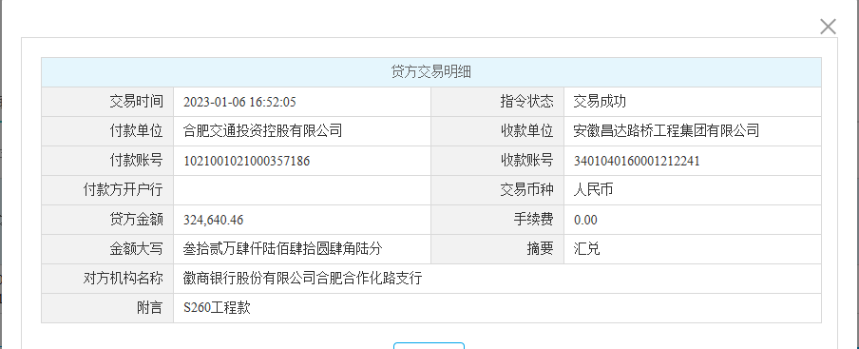

 |  |  |  |  |  |  |  |  |  |  |  |  | 16975.2268

